总体检测流程
主接、预充、快充、PTC
1、所有继电器控制VCU控制

7E0 02 10 03
2、通过诊断模式控制

7E0 02 27 XX
3、在诊断安全模式下进行

7E0 04 31 01 xx xx
4、通过例程DID交互

7E0 02 10 01
4、检测完成切换会话

诊断会话交互
1、设备连接车辆需发送设备在线（循环发送周期2S）：
7DF 02 3E 80 55 55 55 55 55
2、接收车端响应（若否定响应或响应超时，则上报“未连接车辆故障”）
3、发送扩展会话指令：
7E0 02 10 03 55 55 55 55 55
4、接收车端响应（若否定响应或响应超时，则执行“步骤3”，连续3次否定响应或响应超时，则上报“会话失败故障”）
检测设备
1、接收诊断设备在线，并肯定响应回复：
7E8 02 7E 80 55 55 55 55
2、接收扩展会话，并肯定响应回复：
7E8 02 50 03 00 00 00 00 00
VCU

检测全过程均需发送“设备在线”命令，循环周期2S 设备端发送的请求命令最多可达3次（否定响应或响应超时时）

安全访问交互
1、发送安全种子请求：
7E0 02 27 01 55 55 55 55 55
2、根据种子码算秘钥，并回复：
7E0 06 27 02 XX XX XX XX 55
3、接收车端响应（若肯定响应，则往下执行其他指令；若否定响应，则上报“安全访问失败故障”）
检测设备
1、回复种子码：
7E8 06 67 01 XX XX XX XX 55
2、回复秘钥正确性：
7E8 02 67 02 55 55 55 55 55
VCU
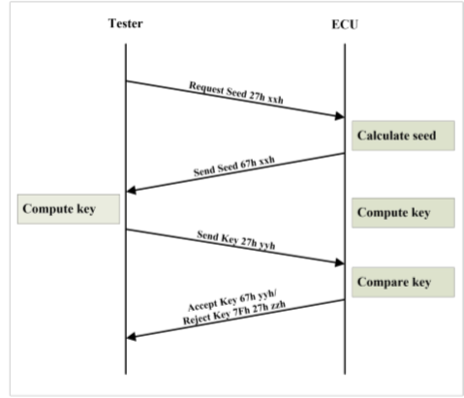

检测全过程均需发送“设备在线”命令，循环周期2S 设备端发送的请求命令最多可达3次（否定响应或响应超时时）

关闭绝缘监测
1、发送绝缘监测关闭请求：
7E0 04 31 01 51 00 55 55 55
3、接收车端响应若肯定响应，则往下执行其他指令；若否定响应，或绝缘监测未关闭成功，则上报“绝缘监测关闭失败故障”
检测设备
1、关闭绝缘监测，并回复：
7E8 05 31 01 51 00 00 XX 55
VCU

Routine Code：
00：绝缘监测关闭成功。

负载检测(预留)
1、发送负载端继电器闭合请求：
7E0 04 31 01 51 01 55 55 55
2、5s之后再次发送相同服务
7E0 04 31 01 51 01 55 55 55
3、接收车端响应， 若继电器闭合成功，则延时5S（可标定）开始负载端检测；若继电器闭合失败，则上报“负载继电器闭合失败”故障
4、成功检测完成或检测失败后，并将检测结果上传至追溯系统，若检测失败，则上报“检测失败”故障，而后发送负载端继电器检测完成命令：
7E0 04 31 02 51 01 55 55 55
5s之后再次发送相同服务
7E0 04 31 02 51 01 55 55 55
5、接收车端响应（若负载端继电器断开失败或响应超时，则上报“继电器断开失败”故障）
5、完成负载端全部检测并成功后，继续下一步检测。
检测设备
1、回复检测设备的请求：
7E8 05 71 01 51 01 01 55 55
（备注：取第二次响应代码结果）
2、断开继电器，并回复检测设备：
7E8 05 71 02 51 02 01 55 55
VCU

Routine Code：
01：负载端继电器闭合成功；
00：负载端继电器闭合失败。
负载端继电器包含：
1、DC_Charging Relay is OK
2、PTC Relay is TBD

Routine Code：
00：负载端继电器断开失败。
01：负载端继电器断开成功。

检测全过程均需发送“设备在线”命令，循环周期2S 设备端发送的请求命令最多可达3次（否定响应或响应超时时）

整车检测
1、回复检测设备的请求：
7E8 05 71 01 51 03 01 55 55
2、回复检测设备的请求：
7E8 05 71 01 51 04 01 55 55
VCU
1、发送整车端继电器闭合请求：
7E0 04 31 01 51 02 55 55 55
2、5s之后再次发送相同服务
7E0 04 31 01 51 02 55 55 55
3、接收车端响应， 若继电器闭合成功，则延时10S（可标定）开始整车端检测；若继电器闭合失败，则上报“整车继电器闭合失败”故障
4、成功检测完成或检测失败后，并将检测结果上传至追溯系统。若检测失败，则上报“检测失败”故障，而后发送整车端继电器检测完成命令：
7E0 04 31 02 51 02 55 55 55
5s之后再次发送相同服务
7E0 04 31 02 51 02 55 55 55
5、接收车端响应（若整车端继电器断开失败或响应超时10S（可标定），则上报“继电器断开失败”故障）
6、完成整车端全部检测并成功后，继续下一步检测。
检测设备

Routine Code：检查状态
01：整车端继电器闭合成功；
00：整车端继电器闭合失败。
检查整车端继电器包含：
1、Discharge Anode Relay is OK
2、Precharge Anode Relay is OK
控制闭合：
3、DC_Charging Relay is OK
4、PTC Relay is OK

Routine Code：
00：整车端继电器断开失败。
01：整车端继电器断开成功。

检测全过程均需发送“设备在线”命令，循环周期2S 设备端发送的请求命令最多可达3次（否定响应或响应超时时）

诊断复位
1、发送切换会话模式：
7E0 02 10 01 55 55 55 55 55
2、接收车端响应（若否定响应或响应超时，则上报“未连接车辆故障”）
3、全部检测完成，设备退出检测模式。
检测设备
1、接收会话响应并肯定回复：
7E8 02 50 01 55 55 55 55
VCU

检测全过程均需发送“设备在线”命令，循环周期2S 设备端发送的请求命令最多可达3次（否定响应或响应超时时）

安全算法
